NOTICE

 | Etat d'avancement du projet - Détails des dépenses
 | NOTICE

Toute demande d'échéance intermédiaire doit être adressée par mail à l'adresse suivante : subventionscfa@opco2i.fr

Pour être étudié, votre demandé d'échéance doit être complète et comprendre :
- Pour les équipements : La feuille "1-Etat d'avancement du projet"
- Pour les travaux et projets immobiliers : La feuille "1-Etat d'avancement du projet" et la feuille "2-Détail par Nat. Invest" (1 ligne = 1 facture)
(si vous avez des équipements et des projets,
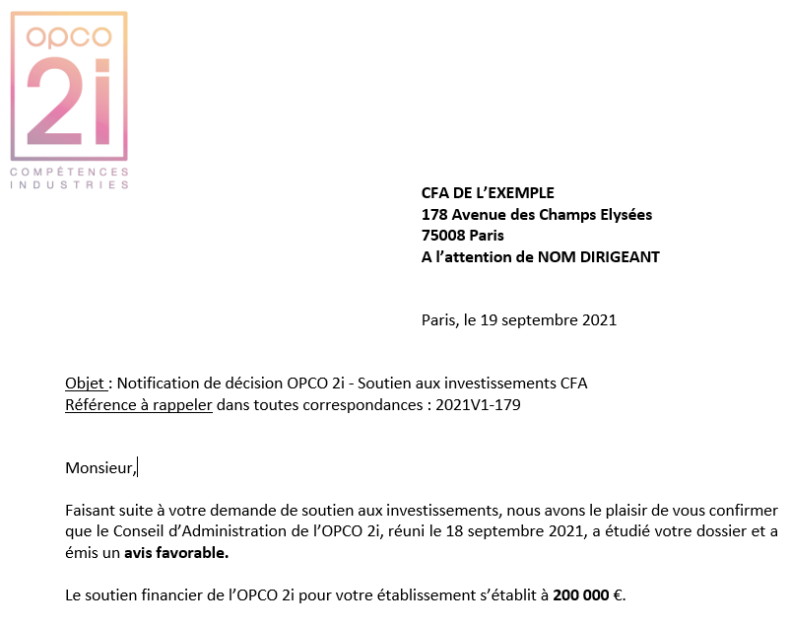
Chaque feuille doit être complétée, tamponnée et signée par le dirigeant du CFA ou la personne référente du dossier
- La totalité des factures acquittées en format PDF

1
Notice feuille "Etat d'avancement du projet"
Reprendre la notification de décision réceptionnée

5
2
1 - Nom du CFA : Voir exemple notification de décision
2 - Numéro du dossier : Voir exemple notification de décision
3 - Montant total du projet : Reprendre le dossier de demande d'investissements CFA - onglet plan de financement - colonne E : Total immobilier / Travaux + Equipements
4 - Montant total accordé par l'OPCO2i : Voir exemple notification de décision
5 - Date de la notification : Voir exemple notification de décision
6 - Date de la première échéance receptionnée : Indiquez la date de la réception du virement de OPCO 2i
7 - Etat d'avancement du projet au : Indiquez la date du jour

4

Tableau d'avancement du projet

Pour cette partie, vous devez reprendre votre demande d'investissement CFA (le tableau), la notification de décision, ainsi que les différentes factures acquittées concernées par cette demande.

1 - Nature Investissement : Voir votre demande dans tableau investissements : Travaux / Immobilier / Equipements
2 - Objet du Projet : Voir exemple tableau demande investissements CFA
3 - Subvention accordée pour le projet : Voir la notification de décision et/ou l'annexe
4 - N° de Facture : Indiquez le numéro de la facture concernée
5 - Date facture : Indiquez la date de la facture concernée
6 - Fournisseur : Indiquez le fournisseur de la facture concernée
7 - Date de paiement : Indiquez la date de paiement de la facture concernée
8 - Montant TTC : Indiquez le montant TTC de la facture concernée
Pour rappel, vous devez joindre toutes les factures indiquées dans votre tableau

1
2
2

Attention : si vous avez demandé à votre CPNE de faire un changement d'investissement, merci par avance de nous l'indiquer dans le fichier.

